关系图
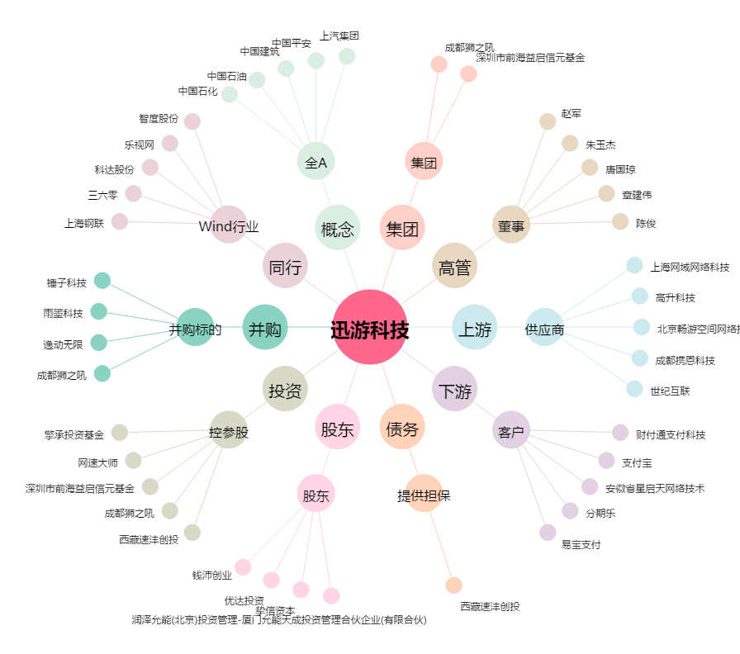
迅游科技[300467.SZ] - 关系概览图

